Toelichting
 |  | 
Toelichting op het rekenmodel Kosteneffectiviteit en CO2 berekening |  |  |  |  | Versie 1 - April 2024

Doel van dit rekenmodel is om een heldere CO2 berekening te genereren, waarbij gebruik wordt gemaakt van de juiste omrekeningsfactoren (CO2-emissiefactoren 2024)
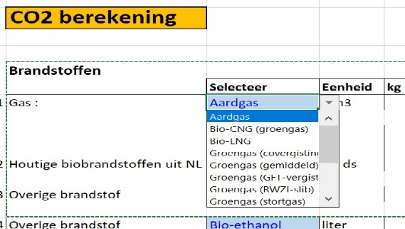
Algemeen: | U kunt alleen in de GEEL gemarkeerde cellen getallen invoeren
 | U kunt in de licht blauw gemarkeerde cellen dmv een "trekvenster"
 | een keuze maken.
 | Eenheid TTW (Tank To Wheel), tenzij anders aangegeven!

1 | Selecteer een gassoort (indien van toepassing)
2 | Selecteer en houtige brandstof (indien van toepassing)
3 | Selecteer een brandstof (indien van toepassing)
4 | Selecteer een brandstof (indien van toepassing)
5 | Vul een brandstof in die niet in de bovenstaande selectie voorkomt
6 | Vul hier de verbruiken in van elektriciteit afgenomen van het "openbare" net.
 | CO2 factor van 2030 wordt gebruikt conform de referentieparkmethode KEV 2022

 | De kosteneffectiviteit is bepaald op maximaal |  | 80 | euro/ton CO2
 | Levensduur van de investering tbv de CO2 berekening is maximaal |  | 15 | jaar

Let wel:
Indien het nulscenario niet gelijk is aan de huidige situatie bij de aanvrager dan dient het tabblad 'aboslute CO2-reductie ook te worden ingevuld!'

